상품제안서
후라이 메모잇(주문제작형) | 상품코드: F23505

 |  |  |  |  |  |  | 02-412-0044 | www.easy1.co.kr
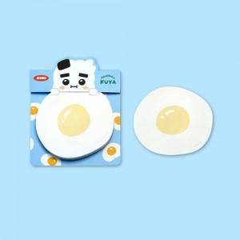

【상세/제작정보】 | 간지 양면컬러/내지 컬러

【인쇄/포장옵션】 | 풀칼라 / OPP(비닐)

【공급단가】 | 수량 | 1,000~ | 2,000~ | 3,000~ | 5,000~ | 10,000~
*VAT별도 | 20매 | 840원 | 810원 | 780원 | 750원 | 720원
 | 30매 | 950원 | 910원 | 880원 | 850원 | 810원
 | 50매 | 1,120원 | 1,080원 | 1,040원 | 1,000원 | 960원

【상품 URL】 | http://www.easy1.co.kr/src/goods_detail.php?gdno=23505

